Arkusz1
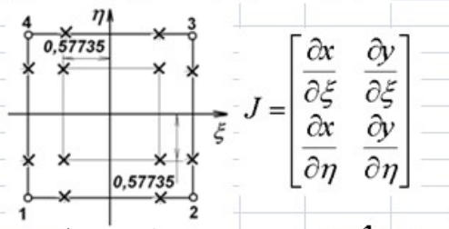

Numer węzła | X_mm | Y_mm | t | np. | dN/dE | dN/dn
1 | 0 | 0 | 100 | 0.25 | -0.25 | -0.25
2 | 5 | 0 | 100 | 0.25 | 0.25 | -0.25
3 | 4 | 5 | 100 | 0.25 | 0.25 | 0.25
4 | 0 | 4 | 100 | 0.25 | -0.25 | 0.25 |  |  |  | Wykres

 | x | y | e | n | t | j
P | 2.25 | 2.25 | 0 | 0 | 100 | 5.125
P1 | 1.0119667444 | 0.88995825562 | -0.57735 | -0.57735 | 100 | 5.125 | S | 20.5 | mm2
P2 | 0.88995825562 | 3.3213667444 | 0.57735 | -0.57735 | 100 | 5.125
P3 | 3.3213667444 | 3.7767082556 | 0.57735 | 0.57735 | 100 | 5.125
P4 | 3.7767082556 | 1.0119667444 | -0.57735 | 0.57735 | 100 | 5.125

